CARACTERIZACION DEL PROCESO
 |  |  | Caracterización | Código: CAR-GJC-01 | 

 |  |  |  | Versión: 02
 |  |  | Proceso: Gestión Juridica y Contractual | Fecha: 26/12/2025
 |  |  |  | Página 1 de 2
Objetivo: | Apoyar al Sistema Estratégico de Transporte Público de Ibagué S.A.S. mediate la asesoría, asistencia y defensa judicial y extrajudicial, en asuntos jurídico-administrativos internos y externos de su competencia, velando de manera oportuna y eficaz por los intereses de la entidad, así mismo, apoyar de manera integral los procesos de contratación que se adelanten de acuerdo a las necesidades de la sociedad, cumpliendo con la Constitución Política, la Ley y la normatividad vigente en la materia.
Alcance: | Inicia con la necesidad de asesoria y acompañamiento jurídico en la gestión de la entidad hasta proponer acciones de mejora para la gestión contractual; incluye actividades de adquisicion de bienes, servicios, acuerdos y de asesoria y representación judicial
Responsable: | Jefe Oficina Juridica

Proveedor | Entradas | PHVA | Actividades | Salidas | Clientes o grupos de valor
1. Entes gubernamentales (Nacional- Ministerio de Transporte, Ministerio de Hacienda, DNP), municipal) 2. Asamblea de Accionistas y Junta Directiva. 3. Ordenamiento Jurídico del Orden Nacional, Departamental y Municipal. 4. Proceso Planeación Estratégica 5. Colombia Compra Eficiente | 1.Planes de Desarrollo Nacional, y Municipal. Convenio de Cofinanciación 2. Estatutos y Acuerdos. 3. Leyes, Decretos, Resoluciones, Circulares, actos administrativos y Sentencias vigente aplicable a la entidad. 4. Políticas y Planes de Acción e Indicativo. Direccionamiento Estratégico (Misión, Visión, Políticas del SIG, Objetivos de calidad) 5. Plan Anual de Adquisiciones consolidado y actualizado | P | Identificar las necesidades, solicitudes, expectativas y potencialidades de la Entidad. Analizar el contexto estratégico de la entidad, identificando oportunidades y Amenazas para el proceso. Evaluar la solicitud o necesidad de bienes, obras y servicios. Analizar las solicitudes de asesorías jurídicas. Definir viabilidad de prestar el servicio de asesorías jurídicas. | Manual de Contratación Manual de Interventoría y Supervisión Estrategias de defensa judicial definidas | Todos los procesos
Ciudadanía en General (Personas Naturales) y Personas Jurídicas de Derecho Privado Todos los procesos | Solicitudes de concepto y/u otro tipo de derecho de petición. Solicitud de revisión o elaboración de proyectos de resolución, Acuerdos y Circulares relacionadas con temas de competencia de la Gerencia General y aquellos designados por la Gerencia | H | Asesoría y conceptualización Juridica | Conceptos. Respuesta a derechos de petición. Proyecto de acto administrativo (según el caso) elaborada o ajustada. | Ciudadanía en General (Personas Naturales) y Personas Jurídicas de Derecho Privado Todos los procesos
Proceso de Planeación Estratégica Miembros Junta Directiva | Orden del día, indicando temas a tratar. Soportes para la reunión | H | Convocatoria y acompañamiento jurídico en el desarrollo de la junta directiva | Convocatoria a miembros de Junta Directiva. Proyectar acuerdos de junta directiva. | Proceso de Planeación Estratégica Miembros Junta Directiva
Proceso de Planeación Estratégica Miembros Asamblea de accionistas | Orden del día, indicando temas a tratar. Soportes para la reunión | H | Convocatoria y acompañamiento jurídico en el desarrollo de la asamblea | Convocatoria a miembros de Junta Directiva. Proyectar acuerdos de junta directiva. | Proceso de Planeación Estratégica Miembros Junta Directiva
1. Ciudadanía en General (Personas Naturales) y Personas Jurídicas de Derecho Privado. 2. Despachos Judiciales. 3. Procuraduría General de la Nación. | 1. Solicitudes de conciliación extrajudicial. 2. Solicitud de pago de sentencias y conciliaciones. Acciones de Tutela. Requerimientos Judiciales de los Procesos. Demandas Contenciosas | H | Representación y defensa extrajudicial y judicial. | 1. Ficha técnica de conciliación, acta del comité de conciliación y certificación de la decisión adoptada por el Comité. 2. Cumplimiento efectivo de la sentencia o acuerdo conciliatorio. 3. Respuesta a acciones de tutela y requerimientos judiciales. 4. Contestación a Demandas Contenciosas. 5. Certificaciones del Comité de Conciliación y audiencias de conciliación | 1. Ciudadanía en General (Personas Naturales) y Personas Jurídicas de Derecho Privado. 2. Despachos Judiciales. 3. Procuraduría General de la Nación.
1. Proceso Gestión Admisnitrativa 2.Todos los Procesos 3. Proceso Gestión Financiera 4.Proceso Gestión Operativa | Plan Anual de Adquisiciones de bienes, servicios y obra. Estudios de necesidad y análisis de precios de mercado. Liquidación de Contratos Certificados de Disponibilidad y Registro Presupuestal | H | Realizar la planificacion contractual, adelantando los procesos de selección de acuerdo a la modalidad que se requiera. | Verificación de la necesidad de los bienes y servicios a contratar en el Plan Anual de adquisiciones (PAA). Publicación en plataformas de Colombia Compra Eficiente. Estudios de necesidad aprobados. Términos de referencia, invitaciones a ofertar, adendas, aceptación de oferta y/o declaratorias desiertas y demás documentos que se surtan dentro del proceso de contratación. Contrato suscrito y numerado. Solicitud de registro presupuestal Aprobación de garantías contractuales. Actas de inicio Actas de liquidación aprobadas para firma del ordenador del gasto. | Todos los Procesos Contratistas Supervisores de Contratos
1. Proceso de Evaluación Independiente 2.Procesos de Direccionamiento Estratégico 3. Entes de Control | Plan de Trabajo o Plan de Acción del Proceso. Manual de Contratación. Manual de Interventoría y Supervisión. Estrategias de defensa judicial definidas. Términos de referencia, invitaciones a ofertar, adendas, aceptación de oferta y/o declaratorias desiertas y demás documentos que se surtan dentro del proceso de contratación. Soportes de la representación y defensa judicial. Soportes de la Gestión Contractual. | V | Seguimiento y verificacion del proceso | Planes de Mejoramiento. Resultados de Auditorías Internas del SIG Medición y análisis de indicadores de Gestión | Proceso de Planeación Estratégica Proceso de Evaluación Independiente Entes de Control

RECURSOS
Tecnología, infraestructura, equipos |  | Humanos |  | Financieros
Área física, puestos de trabajos, computadores, portátil, impresoras, escáner, Internet, Correo electrónico institucional y acceso a bases de datos de la Rama Judicial - Siglo XXI, Secop |  | Recursos Humanos: Servidores públicos con competencias requeridas: Jefe Oficina, Asesores, Profesionales, Técnicos operativos, Auxiliares Administrativos y personal contratista.

Normatividad y/o requisitos que aplican para el proceso
Requisitos del cliente

Requisitos MIPG |  |  | Requisitos legales y reglamentarios
 |  |  | Ver normograma

Puntos de control |  | Políticas de operación |  | Riesgos asociados al proceso

Documentos |  |  |  | Registros

Parámetros de Seguimiento y Medición (Ver Matriz De Indicadores)
Código |  | Nombre del Indicador |  | Tipo
 |  | Porcentaje de procesos creados en la plataforma secop |  | EFICACIA

Control de Cambios
Versión |  | Vigente desde |  | Descripción del cambio

Ruta de aprobación
Elaboró |  | Revisó |  | Aprobó
Contratista oficina Juridica |  | Jefe de Oficina Juridica |  | Comité Institucional de Gestión y Desempeño

PROCESO
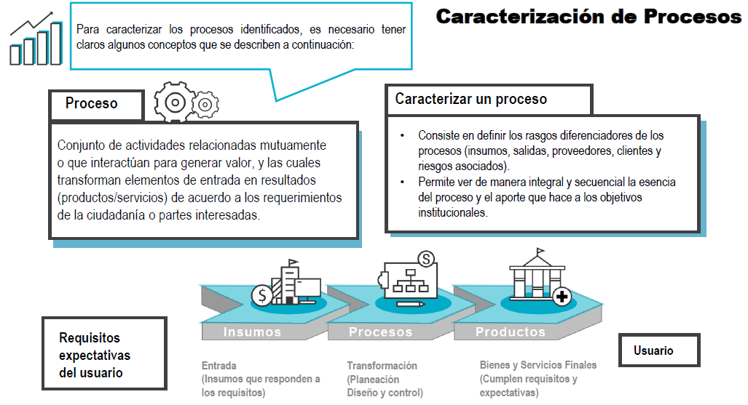

OBJETIVO
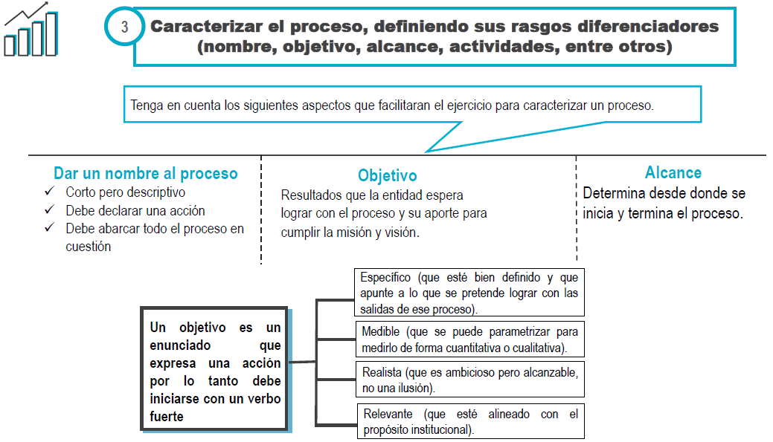

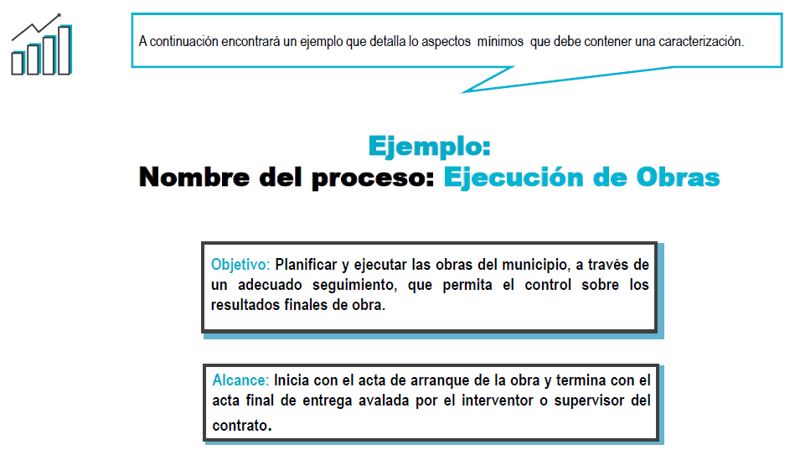

ACTIVIDADES CLAVE
